CNC
Fresado de roscas |  |  |  | programa CNC para Fanuc

 |  |  |  | S6706 M3
 |  |  |  | G00 G91 Z-22.
 |  |  |  | G01 G41 X0.625 Y-0.625 F53 | info@hepyc.com
 |  |  |  | G03 X0.625 Y0.625 Z0.188 I0. J0.625 | www.hepyc.com
 |  |  |  | G03 X0. Y0. Z1.5 I-1.25 J0. F106 | Tel: (+34) 943 33 50 40
 |  |  |  | G03 X-0.625 Y0.625 Z0.188 I-0.625 J0. F530
 |  |  |  | G01 G40 X-0.625 Y-0.625
 |  |  |  | G00 Z20.124

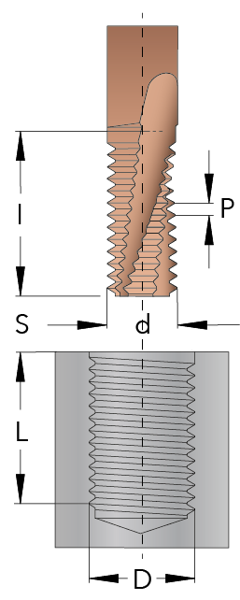
 |  |  |  |  | copyright ©
D = diámetro de la rosca (mm) | 10 | 1 |  |  | 2021-09-29
P = paso (mm) | 1.5 | 2
L = longitud de la rosca (mm) | 20 | 3
S = distancia de seguridad (mm) | 2 | 4

d = diámetro del corte (mm) | 7.5 |  | 5
l = longitud del corte (mm) | 21.75 |  | 6
z = número de labios | 3 |  | 7
V = velocidad de corte (m/min) | 158 |  | 8
Fz = avance/labio (mm/labio) | 0.021 |  | 9
Número de pasadas, radial (max 3) | 1 |  | 10
Número de pasadas, axial | 1
N = velocidad de giro (v/min) | 6,706
FD = avance en Ø de la rosca (mm/min) | 422
Fd = avance centro fresa (mm/min) | 106
T = segundos para fresar la rosca | 6.8

Leer antes de usar

